行政事業レビューシート
 |  |  |  |  |  |  |  |  |  |  |  |  |  |  |  |  |  |  |  |  |  | 事業番号 |  |  |  |  |  | 0138
平成２７年度行政事業レビューシート |  |  |  |  |  |  |  |  |  |  |  |  |  |  |  |  |  |  |  |  | （ | 復興庁 |  |  |  |  |  |  |  |  | ）
事業名 |  |  | 漁業復興担い手確保支援事業 |  |  |  |  |  |  |  |  |  |  | 担当部局庁 |  |  |  | 復興庁 |  |  |  |  |  |  |  | 作成責任者
事業開始年度 |  |  | 平成２４年度 |  |  | 事業終了 （予定）年度 |  |  |  | 平成２７年度 |  |  |  | 担当課室 |  |  |  | 統括官付参事官（予算・会計担当） |  |  |  |  |  |  |  | 参事官 小瀬 達之
会計区分 |  |  | 東日本大震災復興特別会計 |  |  |  |  |  |  |  |  |  |  | 政策・施策名 |  |  |  | 政策：復興施策の推進 施策：東日本大震災からの復興に係る施策の推進
根拠法令 （具体的な 条項も記載） |  |  | - |  |  |  |  |  |  |  |  |  |  | 関係する計画、通知等 |  |  |  | 水産基本計画（平成24年3月23日） 水産振興マスタープラン(平成23年6月28日)
主要政策・施策 |  |  | 子ども・若者育成支援 |  |  |  |  |  |  |  |  |  |  | 主要経費 |  |  |  | 食料安定供給関係
事業の目的 （目指す姿を簡潔に。3行程度以内） |  |  | 東日本大震災により壊滅的な被害を受けた沿岸部の被災地では、漁業就業者が大幅に減少する可能性がある。特に、漁船や漁労施設の復旧に長期間を要する状況においては、被災漁業者の廃業や離職が進むことが懸念されている。これらを防止するため、漁業関係の雇用機会を通じた若青年漁業者の技術習得や新規就業者の就業を支援し、復興に必要な担い手の確保・育成を図る。
事業概要 （5行程度以内。別添可） |  |  | ①若青年漁業者の漁業再開時や再就業する際に必要となる技術の習得支援、②漁業の再開が当面見込めない若青年漁業者が他の漁船や他地域等において行う新たな漁法や技術の習得支援、③漁家子弟を含めた就業希望者の漁業現場での長期研修の実施、④漁船の規模拡大や協業化等に伴い必要となる資格等の取得支援等、被災漁業者の状況に応じたきめ細やかなサポート体制を整備し、漁業の復興の礎となる担い手の確保・育成を支援する。 （補助率：定額）
実施方法 |  |  | 補助
予算額・ 執行額 （単位:百万円） |  |  |  |  |  |  | 24年度 |  |  |  |  | 25年度 |  |  |  |  | 26年度 |  |  |  |  |  | 27年度 |  |  |  | 28年度要求
 |  |  | 予算の状況 | 当初予算 |  |  | 1,068 |  |  |  |  | 700 |  |  |  |  | 565 |  |  |  |  |  | 460
 |  |  |  | 補正予算 |  |  | - |  |  |  |  | - |  |  |  |  | -
 |  |  |  | 前年度から繰越し |  |  | - |  |  |  |  | - |  |  |  |  | - |  |  |  |  |  | -
 |  |  |  | 翌年度へ繰越し |  |  | - |  |  |  |  | - |  |  |  |  | -
 |  |  |  | 予備費等 |  |  | - |  |  |  |  | - |  |  |  |  | -
 |  |  |  | 計 |  |  | 1,068 |  |  |  |  | 700 |  |  |  |  | 565 |  |  |  |  |  | 460 |  |  |  | 0
 |  |  | 執行額 |  |  |  | 950 |  |  |  |  | 670 |  |  |  |  | 400
 |  |  | 執行率（％） |  |  |  | 89% |  |  |  |  | 96% |  |  |  |  | 71%
成果目標及び成果実績 （アウトカム） |  |  | 定量的な成果目標 |  |  |  | 成果指標 |  |  |  |  |  |  |  | 単位 |  |  | 24年度 |  |  |  | 25年度 |  |  | 26年度 |  |  | 目標最終年度
 |  |  |  |  |  |  |  |  |  |  |  |  |  |  |  |  |  |  |  |  |  |  |  |  |  |  |  |  | 27 | 年度
 |  |  | 平成28年度まで毎年度2,000人の新規漁業就業者を確保する。 |  |  |  | 新規漁業就業者数 |  |  |  |  |  |  | 成果実績 | 人 |  |  | 1,920 |  |  |  | 1,790 |  |  | 調査中
 |  |  |  |  |  |  |  |  |  |  |  |  |  | 目標値 | 人 |  |  | 2,000 |  |  |  | 2,000 |  |  | 2,000 |  |  | 2,000
 |  |  |  |  |  |  |  |  |  |  |  |  |  | 達成度 | ％ |  |  | 96 |  |  |  | 90 |  |  | 調査中
成果目標及び成果実績 （アウトカム） |  |  | 定量的な成果目標 |  |  |  | 成果指標 |  |  |  |  |  |  |  | 単位 |  |  | 24年度 |  |  |  | 25年度 |  |  | 26年度 |  |  | 目標最終年度
 |  |  |  |  |  |  |  |  |  |  |  |  |  |  |  |  |  |  |  |  |  |  |  |  |  |  |  |  | 27 | 年度
 |  |  | 全国の新規漁業就業者数に占める、被災地の新規漁業就業者数の割合を平成21年度程度に維持 |  |  |  | 全国の新規漁業就業者数に占める、被災地の新規漁業就業者数の割合 |  |  |  |  |  |  | 成果実績 | ％ |  |  | 7 |  |  |  | 5 |  |  | 調査中
 |  |  |  |  |  |  |  |  |  |  |  |  |  | 目標値 | ％ |  |  | 6 |  |  |  | 6 |  |  | 6 |  |  | 6
 |  |  |  |  |  |  |  |  |  |  |  |  |  | 達成度 | ％ |  |  | 133 |  |  |  | 93 |  |  | 調査中

活動指標及び活動実績 （アウトプット） |  |  | 活動指標 |  |  |  |  |  |  |  |  |  |  |  | 単位 |  |  | 24年度 |  |  |  | 25年度 |  |  | 26年度 |  |  | 27年度活動見込
 |  |  | 技術習得研修受講者数 |  |  |  |  |  |  |  |  |  |  | 活動実績 | 人 |  |  | 617 |  |  |  | 359 |  |  | 329
 |  |  |  |  |  |  |  |  |  |  |  |  |  | 当初見込み | 人 |  |  | 600 |  |  |  | 390 |  |  | 315 |  |  | 256
活動指標及び活動実績 （アウトプット） |  |  | 活動指標 |  |  |  |  |  |  |  |  |  |  |  | 単位 |  |  | 24年度 |  |  |  | 25年度 |  |  | 26年度 |  |  | 27年度活動見込
 |  |  | 資格習得講習受講者数 |  |  |  |  |  |  |  |  |  |  | 活動実績 | 人 |  |  | 274 |  |  |  | 154 |  |  | 318
 |  |  |  |  |  |  |  |  |  |  |  |  |  | 当初見込み | 人 |  |  | 200 |  |  |  | 190 |  |  | 153 |  |  | 124
単位当たり コスト |  |  | 算出根拠 |  |  |  |  |  |  |  |  |  |  |  | 単位 |  |  | 24年度 |  |  |  | 25年度 |  |  | 26年度 |  |  | 27年度見込
 |  |  | 技術習得及び資格習得にかかる実績額／研修受講者数 |  |  |  |  |  |  |  |  |  |  | 単位当たり コスト | 千円 |  |  | 903 |  |  |  | 1,186 |  |  | 444 |  |  | 612
 |  |  |  |  |  |  |  |  |  |  |  |  |  | 計算式 | 千円/人 |  |  | 804,504/891 |  |  |  | 608,383/513 |  |  | 287,077/647 |  |  | 232,533/380
平成27・28年度予算内訳（単位：百万円） |  | 費 目 |  |  | 27年度当初予算 |  |  |  | 28年度要求 |  |  |  | 主な増減理由
 |  | 漁業就業・技術習得促進 情報の提供 |  |  | 15
 |  | 研修計画策定、受入事務費等 |  |  | 29
 |  | 若年漁業者等の技術習得 (他地域・他船) |  |  | 195
 |  | 漁家子弟の就業支援 |  |  | 70
 |  | 新規就業者の就業支援 |  |  | 145
 |  | 資格取得支援 |  |  | 5
 |  | 計 |  |  | 459 |  |  |  | 0
事業所管部局による点検・改善
 |  | 項 目 |  |  |  |  |  |  |  |  |  |  |  |  |  |  | 評 価 |  | 評価に関する説明
国費投入の必要性 |  | 事業の目的は国民や社会のニーズを的確に反映しているか。 |  |  |  |  |  |  |  |  |  |  |  |  |  |  | ○ |  | 漁業の将来を担う人材の確保・育成は、漁村地域の発展に資するとともに、食料の安定供給の観点からも国民のニーズに沿ったものである。
 |  | 地方自治体、民間等に委ねることができない事業なのか。 |  |  |  |  |  |  |  |  |  |  |  |  |  |  | ○ |  | 東日本大震災からの復興の基本方針（東日本大震災復興対策本部）、水産振興マスタープラン(水産庁)にも掲載されており、地方自治体等ではなく、国が率先して行う必要がある。
 |  | 政策目的の達成手段として必要かつ適切な事業か。政策体系の中で優先度の高い事業か。 |  |  |  |  |  |  |  |  |  |  |  |  |  |  | ○ |  | 東日本大震災からの復興の基本方針、水産振興マスタープランにも掲載されていることから、優先度の高い事業である。
事業の効率性 |  | 競争性が確保されているなど支出先の選定は妥当か。 |  |  |  |  |  |  |  |  |  |  |  |  |  |  | × |  | 支出先の選定は１者応募となった。これは、漁業への就業に関する専門的知識を公募要件で求めていることに起因していると思われる。
 |  | 受益者との負担関係は妥当であるか。 |  |  |  |  |  |  |  |  |  |  |  |  |  |  | ○ |  | 漁業労働の特殊性を踏まえ、就業・定着に至るまでの各段階に応じたサポート体制を整備し、漁業就業構造の円滑な改善を図るために定額補助としており、負担関係は妥当である。
 |  | 単位当たりコスト等の水準は妥当か。 |  |  |  |  |  |  |  |  |  |  |  |  |  |  | ○ |  | 単位当たりコストについては、前年より減少しており、妥当である。
 |  | 資金の流れの中間段階での支出は合理的なものとなっているか。 |  |  |  |  |  |  |  |  |  |  |  |  |  |  | ‐ |  | 中間段階での支出はない。
 |  | 費目・使途が事業目的に即し真に必要なものに限定されているか。 |  |  |  |  |  |  |  |  |  |  |  |  |  |  | ○ |  | 費目・使途は漁業者の確保・育成に資するものに限定している。
 |  | 不用率が大きい場合、その理由は妥当か。（理由を右に記載） |  |  |  |  |  |  |  |  |  |  |  |  |  |  | △ |  | 福島県で手続きに時間がかかり、研修開始時期が遅くなったことによるものである。
 |  | その他コスト削減や効率化に向けた工夫は行われているか |  |  |  |  |  |  |  |  |  |  |  |  |  |  | ○ |  | 真に必要な経費のみを補助対象とするとともに、長期研修生が定着する工夫をするよう指導している。
事業の有効性 |  | 成果実績は成果目標に見合ったものとなっているか |  |  |  |  |  |  |  |  |  |  |  |  |  |  |  |  | 調査中
 |  | 事業実施に当たって他の手段・方法等が考えられる場合、それと比較してより効果的あるいは低コストで実施できているか。 |  |  |  |  |  |  |  |  |  |  |  |  |  |  | ○ |  | 事業実施に当たって他の手段・方法等は考えにくい。
 |  | 活動実績は見込みに見合ったものであるか。 |  |  |  |  |  |  |  |  |  |  |  |  |  |  | ○ |  | 活動実績は見込みを達成しており、適切である。
 |  | 整備された施設や成果物は十分に活用されているか。 |  |  |  |  |  |  |  |  |  |  |  |  |  |  | ○ |  | 本事業の活用後に多くの研修受講者が漁業へ就業しており、本事業は有効なものである。
関連事業 |  | 関連する事業がある場合、他部局・他府省等と適切な役割分担を行っているか。（役割分担の具体的な内容を各事業の右に記載） |  |  |  |  |  |  |  |  |  |  |  |  |  |  | ○ |  | 本事業は、東日本大震災で被災した漁業者の廃業や離職が進むことが懸念されることから、被災地域・被災漁業者に限定して、担い手対策を行っているものである。 他方、新規漁業就業者総合支援事業は全国的な漁業就業者の減少や高齢化に対応した新規就業支援を行うものであり、役割分担がなされている。
 |  | 所管府省・部局名 |  |  |  |  | 事業番号 |  |  |  | 事業名
 |  | 水産庁漁政部企画課 |  |  |  |  |  |  |  |  | 新規漁業就業者総合支援事業
 |  | - |  |  |  |  | - |  |  |  | -
点検・改善結果 |  | 点検結果 | ・支出先の選定は１者応札となった。 ・福島県で手続きに時間がかかり、研修開始時期が遅くなったことから、不用が発生した。
 |  | 改善の 方向性 | ・支出先の選定について競争性を確保するため、引き続き長期間の公募期間を設定する等の対応をとる。 ・上記の理由により不用が発生したが、円滑に実施できるよう指導してまいりたい。
外部有識者の所見

行政事業レビュー推進チームの所見

所見を踏まえた改善点/概算要求における反映状況

備考

関連する過去のレビューシートの事業番号
平成22年度 |  |  | - |  |  |  |  | 平成23年度 |  |  |  | - |  |  |  |  |  |  | 平成24年度 |  |  |  |  | 88
平成25年度 |  |  | 119 |  |  |  |  | 平成26年度 |  |  |  | 138
資金の流れ （資金の受け取り先が何を行っているかについて補足する）（単位：百万円） |  |  | ※平成26年度実績を記入。執行実績がない新規事業、新規要求事業については現時点で予定やイメージを記入。

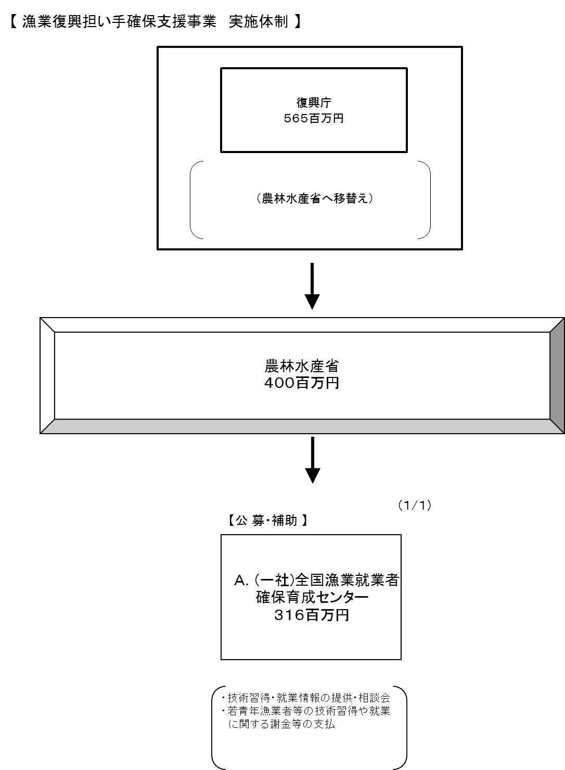

費目・使途 （「資金の流れ」においてブロックごとに最大の金額が支出されている者について記載する。費目と使途の双方で実情が分かるように記載） |  |  | A. |  |  |  |  |  |  |  |  |  |  |  |  | E.
 |  |  | 費 目 |  | 使 途 |  |  |  |  |  |  |  |  | 金 額 (百万円） |  | 費 目 |  |  |  | 使 途 |  |  |  |  |  |  |  |  | 金 額 (百万円）
 |  |  | 謝金・安全対策費 |  | 技術習得研修等に係る指導謝金 |  |  |  |  |  |  |  |  | 260
 |  |  | 講習費 |  | 資格習得等の講習に係る会場使用料等の経費 |  |  |  |  |  |  |  |  | 27
 |  |  | 情報提供費 |  | 漁業就業・技術習得に係る情報提供に要する経費 |  |  |  |  |  |  |  |  | 8
 |  |  | 賃金 |  | 事業実施に係る資料の収集・整理・事務補助等の業務を行うための賃金 |  |  |  |  |  |  |  |  | 6
 |  |  | 役務費 |  | 現地コーディネーターに係る役務費 |  |  |  |  |  |  |  |  | 7
 |  |  | 委託費 |  | 研修事務管理に係る業務委託費 |  |  |  |  |  |  |  |  | 6
 |  |  | その他 |  | 事業に係る旅費、通信費等 |  |  |  |  |  |  |  |  | 2

 |  |  | 計 |  |  |  |  |  |  |  |  |  |  | 316 |  | 計 |  |  |  |  |  |  |  |  |  |  |  |  | 0
 |  |  | B. |  |  |  |  |  |  |  |  |  |  |  |  | F.
 |  |  | 費 目 |  | 使 途 |  |  |  |  |  |  |  |  | 金 額 (百万円） |  | 費 目 |  |  |  | 使 途 |  |  |  |  |  |  |  |  | 金 額 (百万円）

 |  |  | 計 |  |  |  |  |  |  |  |  |  |  | 0 |  | 計 |  |  |  |  |  |  |  |  |  |  |  |  | 0
 |  |  | C. |  |  |  |  |  |  |  |  |  |  |  |  | G.
 |  |  | 費 目 |  | 使 途 |  |  |  |  |  |  |  |  | 金 額 (百万円） |  | 費 目 |  |  |  | 使 途 |  |  |  |  |  |  |  |  | 金 額 (百万円）

 |  |  | 計 |  |  |  |  |  |  |  |  |  |  | 0 |  | 計 |  |  |  |  |  |  |  |  |  |  |  |  | 0
 |  |  | D. |  |  |  |  |  |  |  |  |  |  |  |  | H.
 |  |  | 費 目 |  | 使 途 |  |  |  |  |  |  |  |  | 金 額 (百万円） |  | 費 目 |  |  |  | 使 途 |  |  |  |  |  |  |  |  | 金 額 (百万円）

 |  |  | 計 |  |  |  |  |  |  |  |  |  |  | 0 |  | 計 |  |  |  |  |  |  |  |  |  |  |  |  | 0

 | 支出先上位１０者リスト
 | A.
 |  | 支 出 先 |  |  |  | 業 務 概 要 |  |  |  |  |  |  |  |  |  |  |  |  |  |  |  |  | 支 出 額 （百万円） |  |  | 入札者数 |  |  | 落札率
1 |  | (一社)全国漁業就業者確保育成センター |  |  |  | 漁業就業・技術習得促進情報提供、若青年漁業者、漁業就業希望者の研修、資格習得支援 |  |  |  |  |  |  |  |  |  |  |  |  |  |  |  |  | 316 |  |  | 1 |  |  | 100
2
3
4
5

